Karte
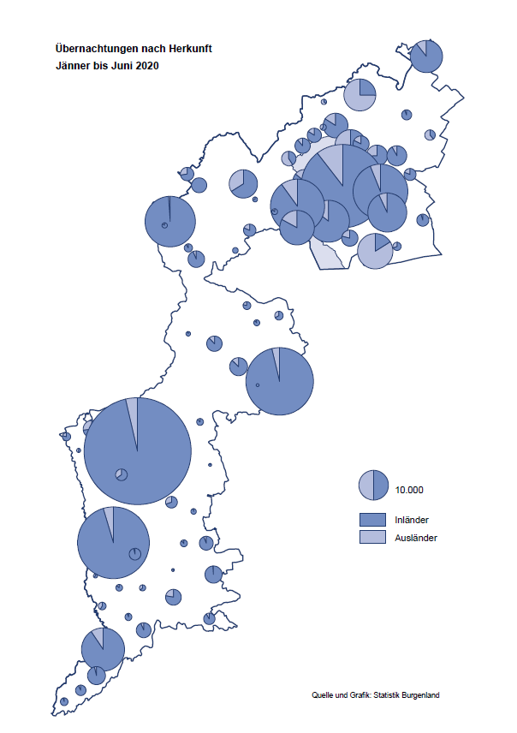

Bgld
Ankünfte nach Unterkunftsart |  |  |  |  |  |  |  | Übernachtungen nach Unterkunftsart |  |  |  |  |  |  |  | Daten für Grafik 2:
Juni 2020 |  |  |  |  |  |  |  | Juni 2020 |  |  |  |  |  |  |  |  | Monat | 2020 | 2019 | Ø 2009-2019 | 2019 | 2018 | 2017 | 2016 | 2015 | 2014 | 2013 | 2012 | 2011 | 2010 | 2009

Unterkunftsart | Ankünfte |  |  |  |  |  |  | Unterkunftsart | Übernachtungen |  |  |  |  |  |  |  |  | 645,802 | 3,144,232 | 2,972,916 | 3,144,232 | 3,050,564 | 3,092,657 | 3,084,025 | 2,914,691 | 2,912,637 | 2,853,243 | 2,938,655 | 2,933,357 | 2,911,034 | 2,866,984
 | Inländer |  | Ausländer |  | insgesamt |  |  |  | Inländer |  | Ausländer |  | insgesamt
 | 2019 | 2020 | 2019 | 2020 | 2019 | 2020 | % |  | 2019 | 2020 | 2019 | 2020 | 2019 | 2020 | % | Jänner | 1 | 145,353 | 142,561 | 136,069 | 142,561 | 145,246 | 145,386 | 144,674 | 134,038 | 133,981 | 132,179 | 136,230 | 128,519 | 131,684 | 122,258
 |  |  |  |  |  |  |  |  |  |  |  |  |  |  |  | Feber | 2 | 151,431 | 140,588 | 136,576 | 140,588 | 142,295 | 142,728 | 145,581 | 135,782 | 142,631 | 131,305 | 135,387 | 132,050 | 130,518 | 123,475
Burgenland | 95,517 | 71,379 | 29,301 | 9,284 | 124,818 | 80,663 | -35.4% | Burgenland | 260,287 | 204,091 | 93,470 | 29,318 | 353,757 | 233,409 | -34.0% | März | 3 | 64,358 | 163,253 | 154,900 | 163,253 | 168,732 | 155,317 | 173,021 | 148,988 | 147,200 | 164,265 | 148,907 | 139,865 | 155,416 | 138,932
Gewerbl. Beherbergungsbetrieb | 62,744 | 41,764 | 17,990 | 4,967 | 80,734 | 46,731 | -42.1% | Gewerbl. Beherbergungsbetrieb | 144,500 | 102,324 | 50,796 | 14,088 | 195,296 | 116,412 | -40.4% | April | 4 | 5,072 | 244,826 | 211,740 | 244,826 | 224,025 | 232,034 | 202,440 | 201,029 | 212,756 | 185,187 | 215,698 | 211,430 | 193,387 | 206,323
5/4-Stern | 34,518 | 20,493 | 9,912 | 2,260 | 44,430 | 22,753 | -48.8% | 5/4-Stern | 80,772 | 52,519 | 29,154 | 6,887 | 109,926 | 59,406 | -46.0% | Mai | 5 | 46,179 | 283,418 | 289,160 | 283,418 | 306,488 | 278,950 | 328,809 | 292,559 | 285,056 | 297,188 | 278,023 | 257,616 | 283,574 | 289,084
3-Stern | 23,071 | 17,989 | 6,761 | 2,377 | 29,832 | 20,366 | -31.7% | 3-Stern | 50,385 | 41,948 | 17,647 | 6,167 | 68,032 | 48,115 | -29.3% | Juni | 6 | 233,409 | 353,757 | 311,846 | 353,757 | 312,160 | 347,452 | 298,750 | 304,686 | 319,646 | 276,693 | 292,628 | 343,074 | 294,830 | 286,635
2/1-Stern | 5,155 | 3,282 | 1,317 | 330 | 6,472 | 3,612 | -44.2% | 2/1-Stern | 13,343 | 7,857 | 3,995 | 1,034 | 17,338 | 8,891 | -48.7% | Juli | 7 |  | 430,134 | 420,827 | 430,134 | 431,967 | 436,808 | 437,717 | 417,086 | 403,168 | 408,674 | 409,575 | 413,893 | 419,841 | 420,238
Privatquartier nicht auf Bauernhof | 4,367 | 4,292 | 1,516 | 542 | 5,883 | 4,834 | -17.8% | Privatquartier nicht auf Bauernhof | 10,581 | 10,490 | 4,987 | 1,824 | 15,568 | 12,314 | -20.9% | Aug | 8 |  | 513,292 | 504,983 | 513,292 | 486,508 | 503,565 | 510,434 | 483,048 | 494,104 | 488,499 | 519,743 | 517,405 | 525,560 | 512,657
Privatquartier auf Bauernhof | 2,281 | 2,593 | 851 | 314 | 3,132 | 2,907 | -7.2% | Privatquartier auf Bauernhof | 6,189 | 7,289 | 3,502 | 1,282 | 9,691 | 8,571 | -11.6% | Sept | 9 |  | 301,838 | 285,692 | 301,838 | 294,404 | 306,558 | 299,008 | 282,739 | 260,716 | 264,879 | 291,135 | 281,631 | 278,944 | 280,762
Campingplatz | 17,476 | 16,623 | 5,533 | 2,340 | 23,009 | 18,963 | -17.6% | Campingplatz | 46,315 | 49,221 | 18,305 | 7,288 | 64,620 | 56,509 | -12.6% | Okt | 10 |  | 225,667 | 212,345 | 225,667 | 217,367 | 218,450 | 217,470 | 203,272 | 206,019 | 203,858 | 211,959 | 211,883 | 214,636 | 205,217
Kurheim der Sozialvers.träger | 253 | 311 | 1 | 1 | 254 | 312 | 22.8% | Kurheim der Sozialvers.träger | 7,872 | 6,984 | 23 | 15 | 7,895 | 6,999 | -11.3% | Nov | 11 |  | 193,867 | 174,715 | 193,867 | 183,958 | 181,241 | 179,370 | 171,475 | 171,477 | 179,421 | 179,009 | 165,174 | 163,604 | 153,273
Private und öffentliche Kurheime | 1,722 | 963 | 14 | 5 | 1,736 | 968 | -44.2% | Private und öffentliche Kurheime | 26,470 | 11,721 | 79 | 98 | 26,549 | 11,819 | -55.5% | Dez | 12 |  | 151,031 | 134,062 | 151,031 | 137,414 | 144,168 | 146,751 | 139,989 | 135,883 | 121,095 | 120,361 | 130,817 | 119,040 | 128,130
Jugendherberge | 967 | 113 | 272 | 12 | 1,239 | 125 | -89.9% | Jugendherberge | 2,250 | 152 | 583 | 12 | 2,833 | 164 | -94.2%
Ferienwohnung, Ferienhaus | 4,464 | 4,147 | 2,550 | 939 | 7,014 | 5,086 | -27.5% | Ferienwohnung, Ferienhaus | 13,539 | 14,704 | 13,910 | 4,409 | 27,449 | 19,113 | -30.4% | Überschrift1: | Übernachtungen im Burgenland 2015
Sonstige Unterkunft | 1,243 | 573 | 574 | 164 | 1,817 | 737 | -59.4% | Sonstige Unterkunft | 2,571 | 1,206 | 1,285 | 302 | 3,856 | 1,508 | -60.9% | Überschrift2: | im Vergleich zu 2015 und Ø 2005-2015

Übernachtungen im Juni nach Unterkunftsarten
Übernachtungen nach Monaten
 | Ø 2009-2019 | 2019 | 2020
Jänner | 136,069 | 142,561 | 145,353
Feber | 136,576 | 140,588 | 151,431
März | 154,900 | 163,253 | 64,358
April | 211,740 | 244,826 | 5,072
Mai | 289,160 | 283,418 | 46,179
Juni | 311,846 | 353,757 | 233,409
Juli | 420,827 | 430,134
Aug | 504,983 | 513,292
Sept | 285,692 | 301,838
Okt | 212,345 | 225,667
Nov | 174,715 | 193,867
Dez | 134,062 | 151,031
 |  |  |  |  |  |  |  |  |  |  |  |  |  |  |  | Daten für Grafik 1:
 |  |  |  |  |  |  |  |  |  |  |  |  |  |  |  |  | 2020 | 2019
 |  |  |  |  |  |  |  |  |  |  |  |  |  |  |  | 5/4-Stern | 59,406 | 109,926
 |  |  |  |  |  |  |  |  |  |  |  |  |  |  |  | 3-Stern | 48,115 | 68,032
 |  |  |  |  |  |  |  |  |  |  |  |  |  |  |  | 2/1-Stern | 8,891 | 17,338
 |  |  |  |  |  |  |  |  |  |  |  |  |  |  |  | Privatquartier | 20,885 | 25,259
 |  |  |  |  |  |  |  |  |  |  |  |  |  |  |  | Campingplatz | 56,509 | 64,620
 |  |  |  |  |  |  |  |  |  |  |  |  |  |  |  | Kurheim, Erhol. | 18,818 | 34,444
 |  |  |  |  |  |  |  |  |  |  |  |  |  |  |  | Sonst. Unterk. | 20,785 | 34,138

 |  |  |  |  |  |  |  |  |  |  |  |  |  |  |  | Kontrolle | 233,409 | 353,757

6 |  |  |  |  |  |  |  |  | 7

Übernachtungen im Burgenland im November |  |  |  |  |  |  |  |  | Übernachtungen im Burgenland 2011
nach Unterkunftsarten |  |  |  |  |  |  |  |  | im Vergleich zu 2010 und Ø 2000-2010

Gemeinde20
Die 20 Gemeinden mit den meisten Übernachtungen
Juni 2020

Gemeinde | Ankünfte |  |  | Übernachtungen
 | 2019 | 2020 | % | 2019 | 2020 | %

Podersdorf am See | 25,515 | 20,418 | -20.0% | 75,486 | 58,294 | -22.8%
Bad Tatzmannsdorf | 7,291 | 6,957 | -4.6% | 37,223 | 28,140 | -24.4%
Rust | 8,815 | 7,122 | -19.2% | 21,852 | 18,397 | -15.8%
Illmitz | 6,307 | 5,097 | -19.2% | 21,412 | 16,097 | -24.8%
Mörbisch am See | 5,866 | 4,308 | -26.6% | 17,949 | 12,337 | -31.3%
Frauenkirchen | 5,250 | 4,544 | -13.4% | 10,947 | 10,296 | -5.9%
Stegersbach | 6,186 | 2,638 | -57.4% | 17,515 | 7,865 | -55.1%
Jennersdorf | 3,241 | 2,698 | -16.8% | 7,457 | 6,303 | -15.5%
Sankt Andrä am Zicksee | 1,869 | 1,379 | -26.2% | 9,427 | 5,820 | -38.3%
Oggau am Neusiedler See | 1,817 | 1,628 | -10.4% | 5,429 | 5,614 | 3.4%
Neusiedl am See | 3,515 | 1,860 | -47.1% | 7,664 | 4,877 | -36.4%
Bad Sauerbrunn | 1,262 | 436 | -65.5% | 9,808 | 4,700 | -52.1%
Jois | 2,061 | 1,529 | -25.8% | 4,988 | 4,095 | -17.9%
Pamhagen | 2,234 | 753 | -66.3% | 10,305 | 3,043 | -70.5%
Eberau | 152 | 211 | 38.8% | 385 | 2,373
Gols | 1,609 | 1,136 | -29.4% | 3,400 | 2,372 | -30.2%
Parndorf | 4,140 | 1,465 | -64.6% | 5,546 | 2,351 | -57.6%
Apetlon | 657 | 721 | 9.7% | 2,594 | 2,323 | -10.4%
Weiden am See | 1,074 | 786 | -26.8% | 3,608 | 2,247 | -37.7%
Purbach am Neusiedler See | 1,826 | 868 | -52.5% | 4,505 | 2,178 | -51.7%

Die 10 Gemeinden mit den meisten Übernachtungen im Juni
 |  |  |  |  |  |  |  | Daten für Grafik: | 2019 | 2020 | 2019 | 2020
 |  |  |  |  |  |  | 1 | Podersdorf am See | 75,486 | 58,294 | 58.5 | 90.7
 |  |  |  |  |  |  | 2 | Bad Tatzmannsdorf | 37,223 | 28,140 | 28.8 | 43.8
 |  |  |  |  |  |  | 3 | Rust | 21,852 | 18,397 | 16.9 | 28.6
 |  |  |  |  |  |  | 4 | Illmitz | 21,412 | 16,097 | 16.6 | 25.1
 |  |  |  |  |  |  | 5 | Mörbisch am See | 17,949 | 12,337 | 13.9 | 19.2
 |  |  |  |  |  |  | 6 | Frauenkirchen | 10,947 | 10,296 | 8.5 | 16.0
 |  |  |  |  |  |  | 7 | Stegersbach | 17,515 | 7,865 | 13.6 | 12.2
 |  |  |  |  |  |  | 8 | Jennersdorf | 7,457 | 6,303 | 5.8 | 9.8
 |  |  |  |  |  |  | 9 | Sankt Andrä am Zicksee | 9,427 | 5,820 | 7.3 | 9.1
 |  |  |  |  |  |  | 10 | Oggau am Neusiedler See | 5,429 | 5,614 | 4.2 | 8.7
 |  |  |  |  |  |  |  | restliche Gemeinden | 129,060 | 64,246 | 100.0 | 100.0

 |  |  |  |  |  |  |  | Insgesamt | 353,757 | 233,409

16

